Sheet1
 | Total Geral | Total de Masculino | Masculino |  |  |  | Total de Feminino | Feminino
Localidade da Escola |  |  | Federal | Estadual | Municipal | Privada |  | Federal | Estadual | Municipal | Privada
BA | 345,011 | 170,384 | 107 | 50,949 | 115,536 | 3,792 | 174,627 | 279 | 51,895 | 118,512 | 3,941

Sexo |  | Dependência Administrativa

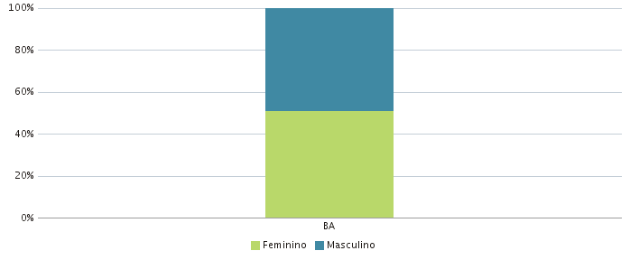 |  | 